Communication Sheet
Ref. No. | ML-POSC-0212 |  |  |  | System Name |  | Category
 | weight scale File ISHIDA.TXT ที่ Export ภาษาไทยแล้วแสดงข้อความ "?????????" |  |  |  | [ ] AdaExpWScale |  | [x ] Trouble
 |  |  |  |  | [ ] Store Front |  | [ ] Question
 |  |  |  |  | [ X ] POS CENTER |  | [ ] Request
 |  |  |  |  | [ ] Premium |  | [ ] Notice
 |  |  |  |  | [ ] POS Back |  | [ ] Others
 |  |  |  |  | [ ] ServiceDoc
Issued by | [ X ] FSBT [ ] Mall |  | Written on | 2018-10-01 17:58:54
Person | Sirot |  | Need reply by |  |  |  | Priority [ A ]

weight scale File ISHIDA.TXT ที่ Export ภาษาไทยแล้วแสดงข้อความ "?????????"
ขอให้แก้ไขโดยการ export File เป็น Format ANSI และ Encoding Thai

 |  |  |  |  |  | Signature

Replied by | [ ] FSBT [x ] ADA |  | Written on | 2018-09-10 |  |  | Category
Person | Phakin |  |  |  |  |  | [ x ] Answer
Explanation |  | แก้ไข weight scale File ISHIDA.TXT ที่ Export ภาษาไทยแล้วแสดงข้อความ "?????????" |  |  |  |  | [ ] Notice

2018-10-03
ตอนนี้แก้ไขให้ สามารถ Export ได้2แบบ ตามลิ้งข้างล่างนี้

แบบ UTF-8 = * Sheet UnitTest1

แบบ Windows-874 = *Sheet UnitTest2

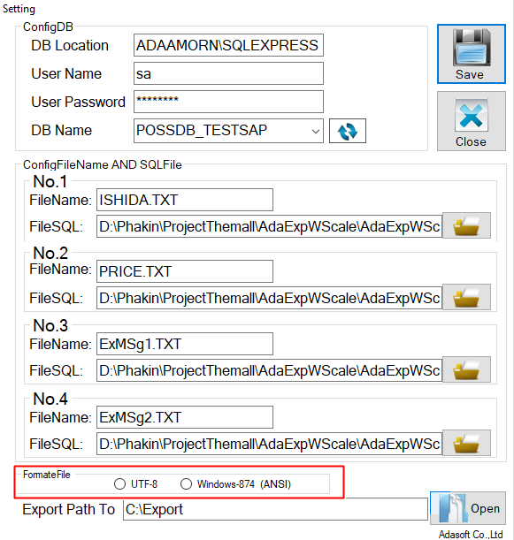 Signature

UnitTest1
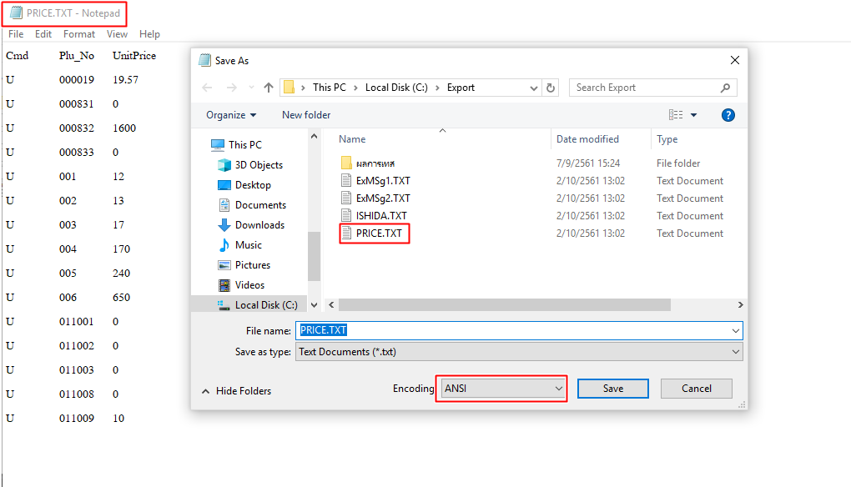
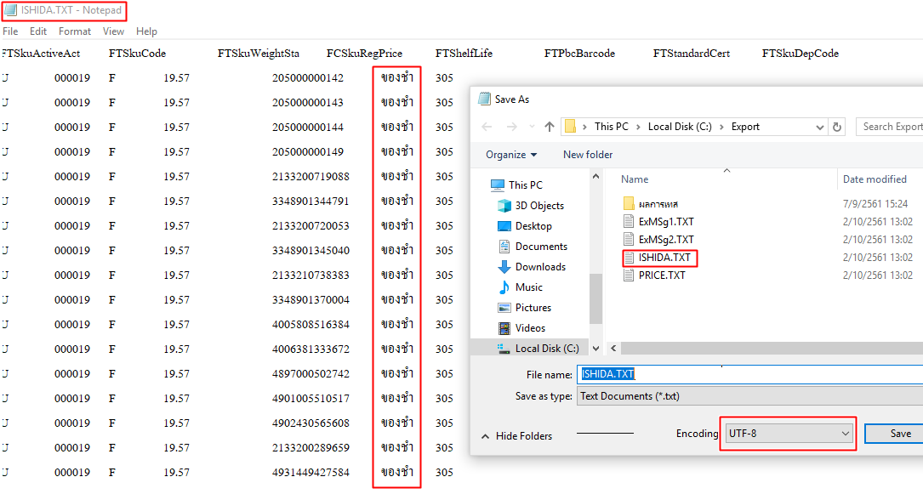

 | รูป 1.1
ถ้ามีข้อความภาษาไทยมันจะเป็น UTF8(รูป1.1) แต่ถ้าไม่มีภาษาไทย มันจะเป็นANSI (รูป1.2)

UnitTest2
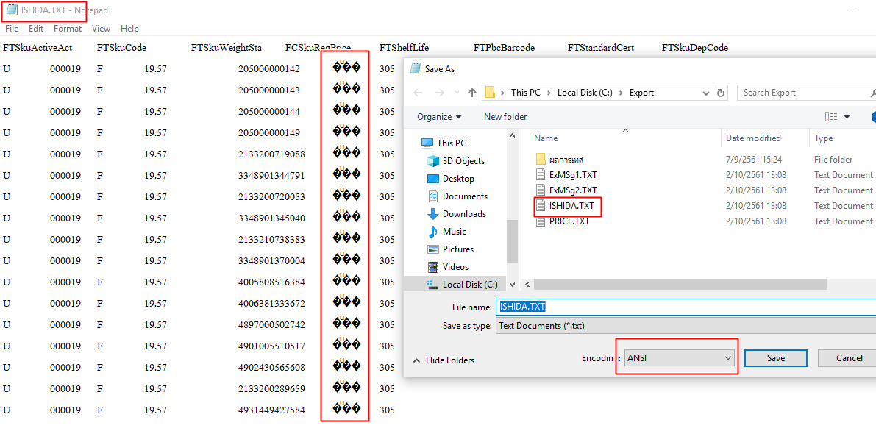

แสดงเป็นภาษาต่างดาว เนื่องจากวินโดว์ไม่รองรับภาษาไทย
แก้ไขโดยการเปลี่ยนภาษาวินโดว์ที่เครื่องนั้นๆ

